CUENTAS POR COBRAR
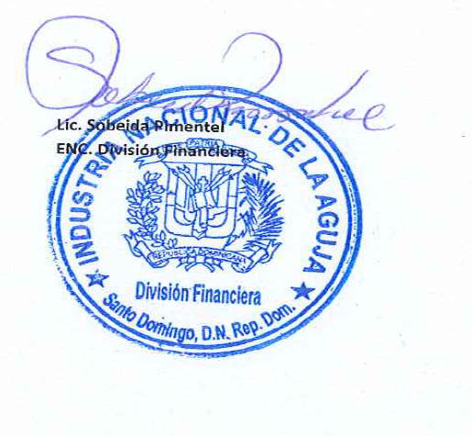



INDUSTRIA NACIONAL DE LA AGUJA
RELACION DE CUENTAS POR COBRAR
AL 30 DE SEPTIEMBRE DEL 2022
VALOR EN RD$

No. | INSTITUCION | TELEFONO | FECHA | FACTURA | MONTO | TOTAL A COBRAR | CONDICIONES DE PAGO
1 | RADIO TELEVISION EDUCATIVA | 829-799-6946 | 2020-12-04 | B1500000165 | 32,336.72 | 30,966.52 | CREDITO
2 | DIRECCION GENERAL DE PASAPORTE | 809-532-4233 | 2021-10-11 | B1500000190 | 221,250.00 | 211,875.00 | CREDITO
3 | INSTITUTO NACIONAL ADM PUBLICA (INAP) | 809-689-8955 | 2021-12-21 | B1500000218 | 345,435.83 | 330,798.72 | CREDITO
4 | MINISTERIO DE OBRAS PUBLICAS | 809-565-2811 | 2022-04-12 | B1500000226 | 1,327,781.50 | 1,271,519.57 | CREDITO
5 | MINISTERIO DE OBRAS PUBLICAS | 809-565-2811 | 2022-07-07 | B1500000234 | 2,571,192.86 | 2,462,244.01 | CREDITO
6 | MINISTERIO DE OBRAS PUBLICAS | 809-565-2811 | 2022-07-13 | B1500000235 | 1,702,658.58 | 1,630,512.03 | CREDITO
7 | MINISTERIO DE OBRAS PUBLICAS | 809-565-2811 | 2022-07-18 | B1500000239 | 655,785.00 | 627,997.50 | CREDITO
8 | MINISTERIO DE OBRAS PUBLICAS | 809-565-2811 | 2022-08-12 | B1500000241 | 1,356,140.56 | 1,298,676.98 | CREDITO
9 | MINISTERIO DE OBRAS PUBLICAS | 809-565-2811 | 2022-08-23 | B1500000242 | 598,260.00 | 572,910.00 | CREDITO
10 | INAPA | 809-706-4390 | 2022-08-29 | B1500000243 | 249,893.20 | 239,304.51 | CREDITO
11 | CAASD | 809-562-6500 | 2022-09-05 | B1500000245 | 2,656,833.72 | 2,544,256.02 | CREDITO
12 | CAASD | 809-562-6501 | 2022-09-06 | B1500000246 | 120,784.80 | 115,666.80 | CREDITO
13 | MINISTERIO DE OBRAS PUBLICAS | 809-565-2811 | 2022-09-09 | B1500000247 | 5,190,657.16 | 4,970,714.06 | CREDITO
14 | MINISTERIO DE OBRAS PUBLICAS | 809-565-2811 | 2022-09-20 | B1500000248 | 9,706,538.40 | 9,295,244.40 | CREDITO
15 | MINISTERIO DE OBRAS PUBLICAS | 809-565-2811 | 2022-09-23 | B1500000249 | 613,600.00 | 587,600.00 | CREDITO
 |  | TOTAL GENERAL DE CUENTAS POR COBAR AL 30/09/2022 |  |  |  | 26,190,286.11

